Emoções por segundo
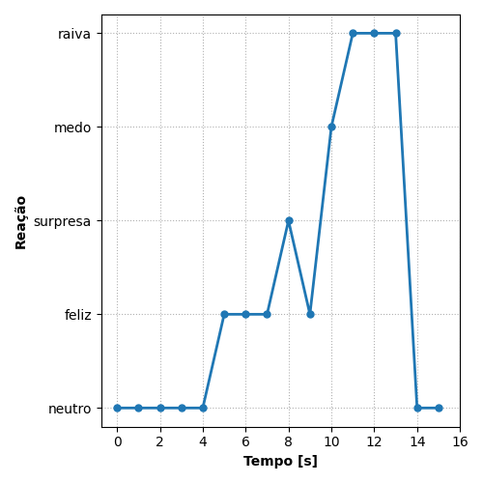
REAÇÃO | TEMPO [s]
neutro | 0
neutro | 1
neutro | 2
neutro | 3
neutro | 4
feliz | 5
feliz | 6
feliz | 7
surpresa | 8
feliz | 9
medo | 10
raiva | 11
raiva | 12
raiva | 13
neutro | 14
neutro | 15

Ranking de reações
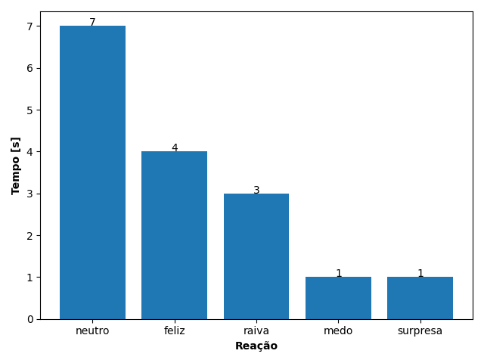
REAÇÃO | TEMPO [s]
neutro | 7
feliz | 4
raiva | 3
medo | 1
surpresa | 1

